상품제안서
[아크로] 어린이 LED 모기팔찌_6가지 디자인 | 상품코드: F26575

 |  |  |  |  |  |  | 02-412-0044 | www.easy1.co.kr
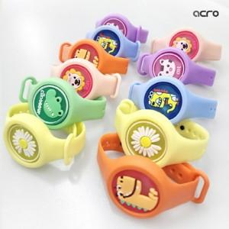

【상세/제작정보】 | 색상 및 디자인 선택이 어렵습니다. 다량 주문시 최대한 골고루 보내드리고 있습니다.

【인쇄/포장옵션】 | / 포장지포장

【공급단가】 | 수량 | 300~ | 600~ | 1,000~ | 3,000~ | 5,000~
*VAT별도 | 단가 | 580원 | 570원 | 560원 | 540원 | 510원

【상품 URL】 | https://dev.easy1.co.kr:443/src/goods_detail.php?gdno=26575

